Klapp Box
Klapp-Box Rechner by LW


 |  |  |  |  |  |  |  |  |  |  | Berechnung Box
 |  |  |  |  |  |  |  |  |  | Hier Wunschmaß eingeben
 |  |  |  |  |  |  |  |  |  | Breite | 5.00 cm

 |  |  |  |  |  |  |  |  |  | Länge | 5.00 cm
 |  |  |  |  |  |  |  |  |  |  | ,
kurze Seite | 21.0 cm |  |  | 5.0 cm | 5.0 cm | 5.0 cm | 5.0 cm | 1.0 cm |  | Tiefe | 2.50 cm
lange Seite | 12.5 cm
 |  |  |  |  |  |  |  |  |  | Grundmaß | 21 x 12,5
 |  |  |  |  |  |  |  |  |  | falzen lange Seite | 5 / 10 / 15 / 20
 |  |  | 5.0 cm |  |  |  |  |  | 5.0 cm | falzen kurze Seite | 5 / 7,5 / 12,5
 |  |  |  |  |  |  |  |  |  | Boden Klappe | 5 x 4,4
 |  |  |  |  |  |  |  |  |  | falzen kurze Seite | 1 / 2,4 / 3,4
Skizze Box 5*5*2,5
 |  |  | 2.5 cm |  |  |  |  |  | 2.5 cm

 |  |  | 5.0 cm |  |  |  |  |  | 5.0 cm

Boden Klappe
 |  |  |  |  |  |  |  |  |  | Notizen:

Skizze Würfel 5*5*5

 |  |  |  |  |  |  |  |  |  | Standard Maße:

Skizze am Beispiel DIN A4
 |  |  |  |  |  |  |  |  |  | Kleine Box (5 x 5 x 2,5 cm):
 |  |  |  |  |  |  |  |  |  | Grundmaß | 21 x 12,5 cm
 |  |  |  |  |  |  |  |  |  | falzen lange Seite | 5 / 10 / 15 / 20
 |  |  |  |  |  |  |  |  |  | falzen kurze Seite | 5 / 7,5 / 12,5
 |  |  |  | Ausserdem brauchst Du |  |  |  |  |  | Boden Klappe | 5 x 4,4 cm
 |  |  |  | - eine passende Schablone |  |  |  |  |  | falzen kurze Seite | 1 / 2,4 / 3,4
 |  |  |  | für die Rundung der Klappe |  |  |  |  |  |  | 2 Boxen / 1 A4 Blatt

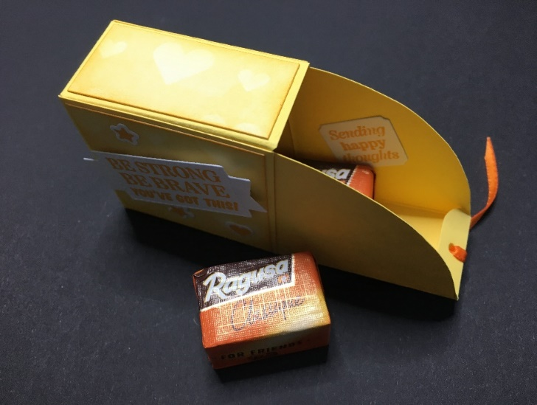
 |  |  |  | - DSP nach Wahl, jeweils |  |  |  |  |  | Mittlere Box/ Würfel (7 x 7 x 7 cm):
 |  |  |  | 3 mm kleiner als die zu |  |  |  |  |  | Grundmaß | 29 x 21 cm
 |  |  |  | beklebenden Flächen |  |  |  |  |  | falzen lange Seite | 7 / 14 / 21 / 28
 |  |  |  |  |  |  |  |  |  | falzen kurze Seite | 7 / 14 / 21
 |  |  |  | - evtl. Schleifenband oder |  |  |  |  |  | Boden Klappe | 7 x 8,9 cm
 |  |  |  | sonstige Dekoelemente |  |  |  |  |  | falzen kurze Seite | 1 / 6,9 / 7,9
 |  |  |  |  |  |  |  |  |  |  | 1 Box / 1,5 A4 Blatt
 |  |  |  | - und natürlich Kleber Deiner Wahl
 |  |  |  |  |  |  |  |  |  | Große Box (8 * 8 * 4 cm):
 |  |  |  |  |  |  |  |  |  | Grundmaß | 33 x 20 cm
 |  |  |  |  |  |  |  |  |  | falzen lange Seite | 8 / 16 / 24 / 32
 |  |  |  |  |  |  |  |  |  | falzen kurze Seite | 8 / 12 / 20
 |  |  |  |  |  |  |  |  |  | Boden Klappe | 8 x 5,9 cm
 |  | Anleitung/ Rechner: |  |  |  |  |  |  |  | falzen kurze Seite | 1 / 3,9 / 4,9
 |  | Lämmliwerkstatt |  |  |  |  |  |  |  |  | 1 DSP 30*30

